상품제안서
플라워캔(독판인쇄) | 상품코드: F00544

 |  |  |  |  |  |  | 02-412-0044 | www.easy1.co.kr
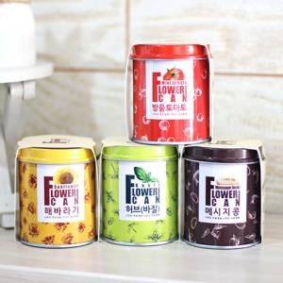 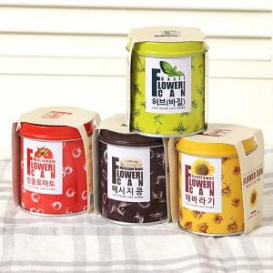 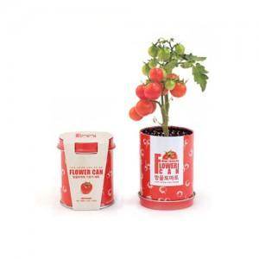

【상세/제작정보】 | 캔독판인쇄,띠지인쇄 별도문의

【인쇄/포장옵션】 | 스티커 / 별도문의

【공급단가】 | 수량 | 10,000~ | 30,000~ | 50,000~ | 100,000~ | 200,000~
*VAT별도 | 단가 | 3,100원 | 2,990원 | 2,870원 | 2,760원 | 2,690원

【상품 URL】 | https://dev.easy1.co.kr:443/src/goods_detail.php?gdno=544

